Culture
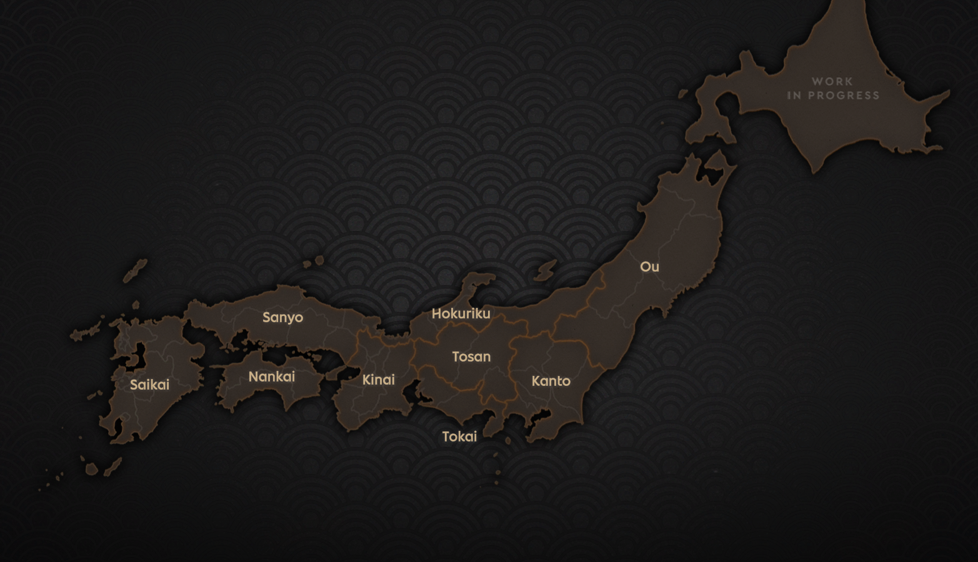
编号 | 中文名 | 别名 | 本地化名 | 是否主流文化 | 是否织丰自带 | 备注
ID | ChineseNaame | OtherNaame | LocozaationNaame | IsMaainCulture | IsShokuho
ashigaru | 足轻 |  | {=gVZxlFB4}Ashigaru | FALSE | 1 | 织丰原版自带
saikai | 西海 | 九州 | {=XM9EPZDi}Saikai | TRUE | 1 | 织丰原版自带
nankai | 南海 | 四国 | {=DEmMv6H8}Nankai | TRUE | 1 | 织丰原版自带
sanyo | 山阳 | 中国 | {=NFOJEwiL}Sanyo | TRUE | 1 | 织丰原版自带
kinai | 畿内 | 近畿 | {=Rsom7ttN}Kinai | TRUE | 1 | 织丰原版自带
hokuriku | 北陆 | 北陆 | {=wIaHKYMr}Hokuriku | TRUE | 1 | 织丰原版自带
tosan | 东山 | 甲信 | {=Z1qR2REA}Tosan | TRUE | 1 | 织丰原版自带
tokai | 东海 | 东海 | {=701yWNGe}Tokai | TRUE | 1 | 织丰原版自带
kanto | 关东 | 关东 | {=JSiAyodh}Kanto | TRUE | 1 | 织丰原版自带
ou | 奥羽 | 东北 | {=OFkIDiZT}Ou | TRUE | 1 | 织丰原版自带
duelists | 决斗者 |  | {=ptsxzysa}Duelists | FALSE | 1 | 织丰原版自带
buddhists | 僧侣 |  | {=FlooLAMd}Monks | FALSE | 1 | 织丰原版自带
looters | 追剥 |  | {=FguhKirf}Oihagi Looters | FALSE | 1 | 织丰原版自带
zoku | 贼寇 |  | {=mx7L9bFB}Zoku Thieves | FALSE | 1 | 织丰原版自带
yato | 野盗 |  | {=sTvDztWN}Yato Bandits | FALSE | 1 | 织丰原版自带
wokou | 倭寇 |  | {=MEQv3Fvs}Wokou Pirates | FALSE | 1 | 织丰原版自带
sanzoku | 山贼 |  | {=4S24PmMZ}Sanzoku Mountain Bandits | FALSE | 1 | 织丰原版自带
ochimusya | 落武者狩 |  | {=rW0j3kZA}Ochimusya-gari Manhunters | FALSE | 1 | 织丰原版自带
neutral_culture | 日本 |  | {=CKvsb2RB}Japanese | FALSE | 1 | 织丰原版自带
ninjaa | 忍者 |  | {=my_Ninjaa}Ninjaa | FALSE | 0 | 太阁搬运
piraate | 海贼 |  | {=my_Piraate}Piraate | FALSE | 0 | 太阁搬运

